#用户ID体系
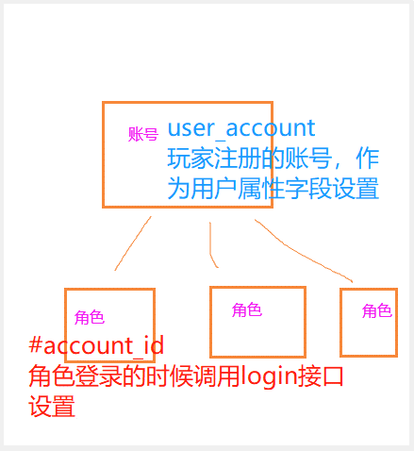
属性名 | 属性显示名 | 属性说明 | 赋值说明
#account_id | 账户id | 系统属性 | 游戏内角色id， 设置成玩家在不同区服下的角色id。
#distinct_id | 访客id | 系统属性 | 设备相关id或业务内的访客id，如使用客户端sdk，则无需关注

